定时器
 |  |  |  | STM32 | ⑴ | ⑶ | ① | ② | ⑸⑹⑺⑻⑼⑽
第十四讲：SysTick系统定时器 |  |  |  |  | ⑵ | ⑷ | ③ | ④ | ⑤⑥⑦⑧⑨⑩
 | SysTick系统定时器介绍：
 |  | SysTick定时器也叫滴答定时器，是M3内核的外设，嵌入在NVIC中，是一个24位向下递减的定时器，
 |  | 计数一次所需时间为（1/内核时钟），内核时钟可以直接取自系统时钟（SYSCLK），也可以通过SYSCLK八分频得到
 |  | 当定时器计数到0时，就将LOAD寄存器中的值重新拿过来，重新向下计数、如此循环往复
 |  | 如果开启SysTick中断，当定时器计数到0时，就会产生一个中断信号，所以只要知道触发中断的次数就能记准确的时间了
 | 控制SysTick的寄存器介绍：
都这个地方判断滴答定时器是否已经计数到0了
计数到0就置1，读了就清0
 |  | ⑴CTRL寄存器：

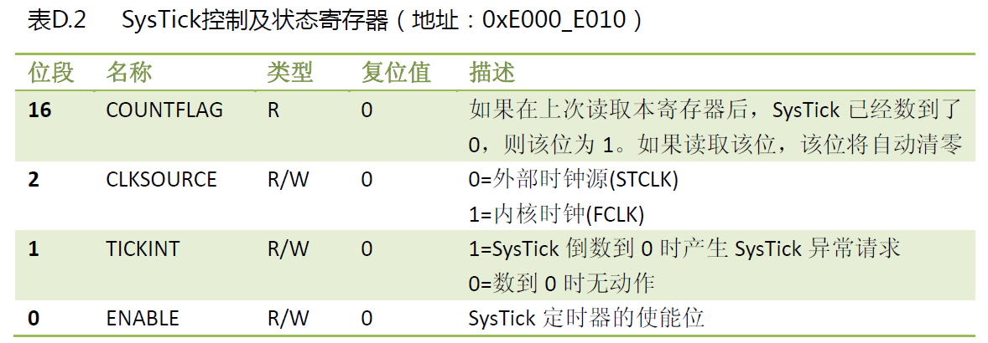
选择SysTick的时钟来源
0是八分频后的时钟
1是直接用系统时钟
我认为不对，用不用8分频应该是片上外设寄存器控制，不是内核寄存器控制

始能系统时钟的中断，
1：产生中断
0：不产生中断

始能系统滴答定时器

0-23说明是24位的
递减到0后从这个寄存器里那初期值
 |  | ⑵LOAD寄存器：
 |  |  | LOAD寄存器是SysTick定时器的重装载值寄存器，相应位的功能如下：

 |  | ⑶VAL寄存器：
 |  |  | VAL是SysTick定时器的当前数值寄存器。其相应位功能如下：

 | SysTick定时器的配置步骤：
 |  | ⑴设置SysTick定时器的时钟源
 |  | ⑵设置SysTick定时器的重装初始值
 |  | ⑶用中断功能就打开始能位，不用就不打
 |  | ⑷清零SysTick定时器当前计数器的值
 |  | ⑸打开SysTick定时器
 | eg：使用SysTick实现延时功能
 |  | 没听，感觉很简单，而且使用的方法是一直读标志位，占CPU，没啥意思

第十五讲：蜂鸣器
 | 没听，没啥意思

第十六讲：数码管
 | 没听，没啥意思

第十七讲：按键
 | 没听，没啥意思

视频路径
D:\AAAAAAAAA程序员\光盘资料\普中STM32-PZ6806L--PZ6806D开发板资料\普中STM32-PZ6806L开发板资料-B\3--手把手开发讲解视频

D:\STM32\songkewei\光盘资料\普中STM32-PZ6806L--PZ6806D开发板资料\普中STM32-PZ6806L开发板资料-B\3--手把手开发讲解视频
代码路径
D:\STM32\songkewei\光盘资料\普中STM32-PZ6806L--PZ6806D开发板资料\普中STM32-PZ6806L开发板资料-A\4-实验程序\库函数版

中断
 |  |  |  |  | STM32 |  |  | ⑴ | ⑶ | ① | ② | ⑸⑹⑺⑻⑼⑽
第十八讲：中断 |  |  |  |  |  |  |  | ⑵ | ⑷ | ③ | ④ | ⑤⑥⑦⑧⑨⑩
 | 引言：
 |  | STM32单片机的中断功能非常强大，几乎每个片上外设都有中断功能
 | 概念：
 |  | CPU执行程序时，由于发生了某种随机的事件(外部或内部)，引起CPU暂时中断正在运行的程序，转去执行一段特殊的服务程序(中断服务子程序或中断处理程序)，
 |  | 以处理该事件，该事件处理完后又返回被中断的程序继续执行，这一过程称为中断。引发中断的称为中断源。
 |  | 有些中断还能够被其他高优先级的中断所中断，那么这种情况又叫做中断的嵌套
 | STM32的中断：
 |  | STM32F10x芯片有84个中断通道，包括 16 个内核中断和 68 个可屏蔽中断
 |  | 这些中断通道已按照不同优先级顺序固定分配给相应的外部设备
 |  | （参考《STM32F10x中文参考手册》-9 中断和事件章节）
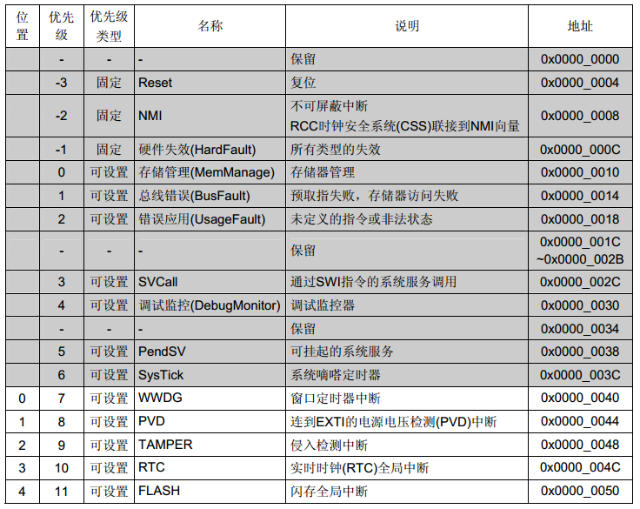
 |  | 中断向量表：
 |  |  |  |  |  |  | 数字越小，优先级越高

 | NVIC介绍：
 |  | NVIC英文全称是Nested Vectored Interrupt Controller，中文意思就是嵌套向量中断控制器
 |  | 和SysTick一样，它也属于M3内核的一个外设，控制着芯片的中断相关功能
 |  | 因为M3内核最多有256个中断，由于不需要这么多功能，ST公司对它进行了裁剪，这个芯片只使用了其中的84个
 | 中断优先级：
 |  | 这芯片支持60个可屏蔽中断，每个中断都有控制自己优先级的寄存器(8位，但是STM32F103中只使用4位，高4位有效)
 |  | 用于表达优先级的高4位又被为组成抢占式优先级和响应优先级，通常也把响应优先级称为“亚优先级”或“副优先级”
 |  | 每个中断源都需要被指定这两种优先级
 |  | 高抢占式优先级的中断事件会打断当前的主程序或者中断程序运行，俗称中断嵌套
 |  | 在抢占式优先级相同的情况下：
 |  |  | ⑴高响应优先级的中断优先被响应
 |  |  | ⑵当两个中断源的抢占式优先级相同时：
 |  |  |  | ①这两个中断将没有嵌套关系，
 |  |  |  | ②当一个中断到来后，如果正在处理另一个中断，这个后到来的中断就要等到前一个中断处理完之后才能被处理
 |  |  |  | ③如果他们的抢占式优先级和响应优先级都相等，则根据他们在中断表中的排位顺序决定先处理那一个
 | 控制中断优先级的寄存器：
 |  | STM32F103中指定中断优先级的寄存器位有4位，这4位的分组方式如下：
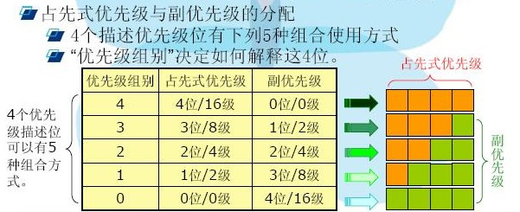

 |  | 通常配成第2组，抢占式和响应式都占2位
 |  | 分组就通过这个库函数实现NVIC_PriorityGroupConfig()，在misc.c这个库文件中
 | 中断配置步骤：
 |  | ⑴使能要使用的外设中断
 |  | ⑵设置中断优先级分组，通过上面的库函数，也就是初始化NVIC
 |  | ⑶编写中断服务函数

第十九讲：外部中断
 | 外部中断的介绍：
 |  | ⑴EXTI的介绍：
 |  |  | EXTI是外部中断/事件控制器，包含 20 个用于产生事件/中断请求的边沿检测器，是片上的外设，挂接在APB2总线上的
 |  |  | EXTI的每根输入线都可单独进行配置
 |  |  | 以选择类型（中断或事件）和相应的触发事件（上升沿触发、下降沿触发或边沿触发），还可独立地被屏蔽
 |  |  | 对于互联型产品，外部中断/事件控制器由20个产生事件/中断请求的边沿检测器组成，
 |  |  | 对于其它产品，则有19个能产生事件/中断请求的边沿检测器
 |  |  | 其中16个挂接在GPIO上了，剩下的三个连接到其他外设上了
 |  | ⑵EXTI结构框图：
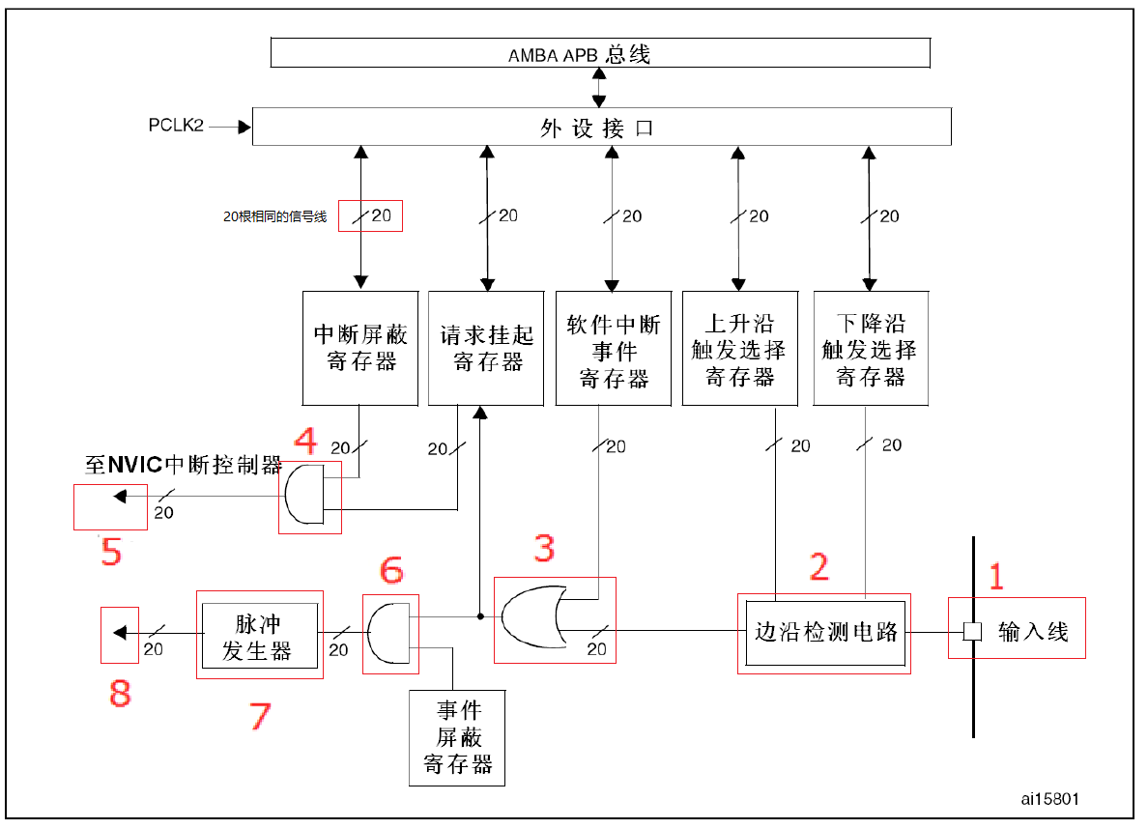

软件中断事件寄存器
允许我们使用软件来触发中断/事件，这个在某些地方非常有用

中断屏蔽寄存器
这两个寄存器同时为有效信号时4号才能输出有效信号，这样就能通过寄存器控制是否产生中断了，要想不产生中断，让中断屏蔽寄存器置0就可以了
请求挂起寄存器
3号输出的结果会保存到请求挂起寄存器中，

4号，与门

3号，或门
事件屏蔽寄存器
通过和6号与门电路配合，实现事件屏蔽功能，设成0就屏蔽

1，2，3，4，5是产生中断
1，2，3，6，7，8是产生事件

1号，输入线
该芯片有20跟中断输入线
GPIO占了16个
RTC闹钟中断1个
USB唤醒中断1个
PVD电源管理中断1个
以太网一个（咱芯片没有）
输入线一般是存在电平变化的信号线
2号，边沿检测电路
EXTI可以对触发方式进行选择，通过边沿检测电路检测到边沿的跳变，就给3号发信号1，没跳变就给3号发0，什么电平跳变可以通过寄存器选择
7号，脉冲发生器
6号发1就产生脉冲信号，产生脉冲直接发给8号，

8号，事件终端
也就是其他外设，脉冲信号也可以给其他外设使用，比如定时器，ADC。这样的脉冲信号通常用于触发定时器或ADC的转换功能

5号
把请求挂起寄存器的信号给到NVIC，从而让CPU产生中断

 |  | ⑶外部中断/事件线映射

 |  |  | 把GPIOA0 — GPIOG0都映射到EXTI0上 |  |  | 把GPIOA15 — GPIOG15都映射到EXTI15上
 |  |  | 这样就实现了所有的GPIO口都有对应的外部中断线
 |  |  | 每个中断线最多对应7个IO口，但是每个中断线一次最多连接一个IO口
 |  |  | 这样就可以通过外部中断配置寄存器（AFIO_EXTICR1—AFIO_EXTICR4）来设置到底是哪个IO口连接了中断线
 |  |  | eg：GPIOA0 — GPIO15一共16个引脚，就把这16个引脚映射到EXTI0—EXTI15这16个中断线上面
 | 外部中断配置步骤：
 |  | ⑴使能IO口时钟，配置IO口模式为输入
 |  | ⑵开启 AFIO 时钟，设置 IO 口与中断线的映射关系
 |  | ⑶配置中断分组（NVIC），使能中断
 |  | ⑷初始化EXTI，选择触发方式
 |  | ⑸编写中断服务函数
 | eg：通过外部中断，实现按键控制LED
 |  | 感觉太简单，没听，视频挺长，有时间研究研究

视频路径
D:\AAAAAAAAA程序员\光盘资料\普中STM32-PZ6806L--PZ6806D开发板资料\普中STM32-PZ6806L开发板资料-B\3--手把手开发讲解视频

D:\STM32\songkewei\光盘资料\普中STM32-PZ6806L--PZ6806D开发板资料\普中STM32-PZ6806L开发板资料-B\3--手把手开发讲解视频
代码路径
D:\STM32\songkewei\光盘资料\普中STM32-PZ6806L--PZ6806D开发板资料\普中STM32-PZ6806L开发板资料-A\4-实验程序\库函数版

通用定时器结构框图
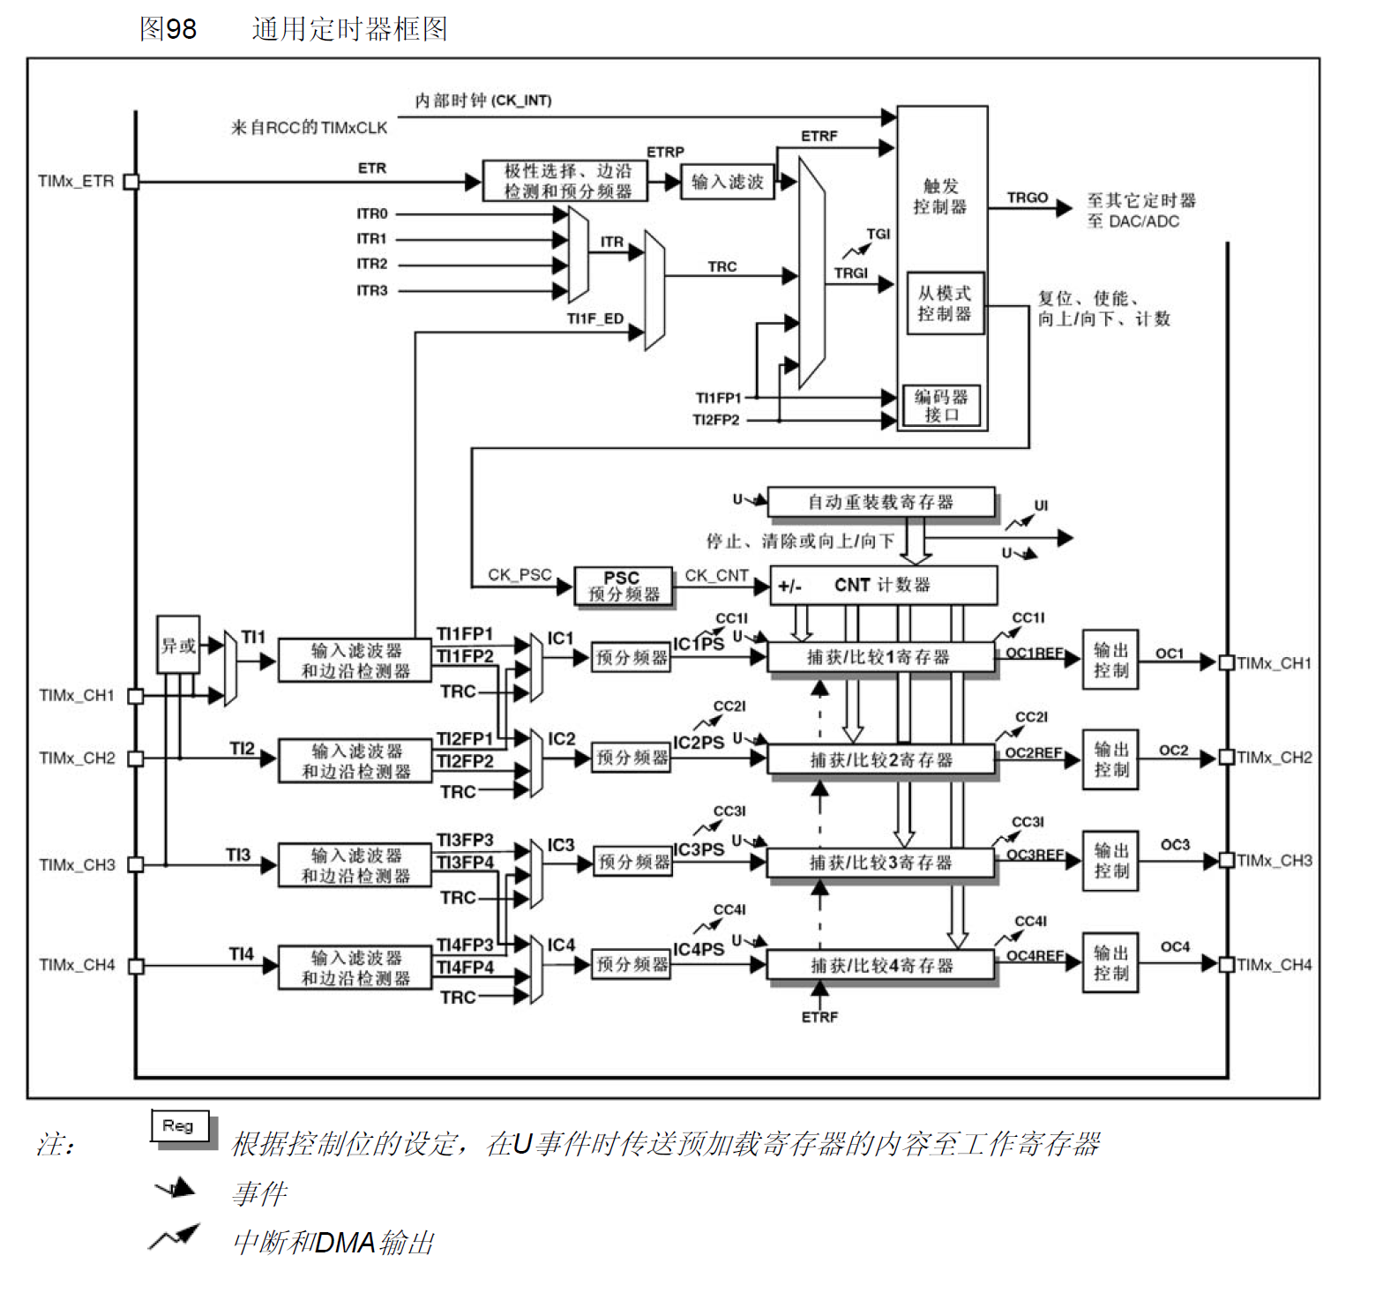
1号，通用定时器的时钟来源
1：内部时钟（CK_INT）
2：外部触发输入ETR
3：四个内部触发输入ITR0-3
4：外部输入引脚TIMx_CH1-4
具体选哪个可以通过寄存器（TIMx_SMCR ）来配置
通常选择1，默认时72M

2号，是一个控制器
包含触发控制器，从模式控制器，编码器接口
触发控制器：针对片内外设输出一个触发信号，这信号可以给其他定时器，也可以给ADC/DAC触发转换
从模式控制器：控制计数器的复位，启动，递增，递减等
编码器接口：针对编码器计数来设计的

ARR
3号，实机单元
包含三个寄存器计数器CNT，预分频器PSC，自动重载寄存器ARR
这三个寄存器都是16位有效的
PSC：对计数器的时钟频率进行分频，给计数器输出时钟CK_CNT，由于从模式寄存器有缓存功能，所以当修改分频系数时，下一个周期/更新事件才会生效
CNT：有向上计数，向下计数，中心对齐三种方式
当向上计数：每来一个CK_CNT信号CNT就加1，加到和重载寄存器ARR中的数一样时，就会产生向上溢出事件，然后把CNT清0重新加
向下计数同理，减到0产生下溢事件，然后把重载值装进去
把这两个组合在一起就是中心对齐的计数方式

4号，输入捕获单元
可以对输入信号的上升沿或下降沿或双边沿进行捕获，通常用于测量输入信号的脉冲宽度，和测量输入信号的频率
由输入通道，滤波器，边沿检测器，输入捕获通道，预分频器，捕获/比较寄存器组成
输入通道由4个，CH1-4，分别对应IO管脚，每个输入通道对应两个输入捕获通道
滤波器和边沿检测器：有干扰的话可以开启滤波器，边沿检测器时用来设置信号是哪种边沿有效
输入捕获通道：IC1-4，都有对应的捕获寄存器，TIMx_CCER ，如果发生了捕获，CNT中的计数值会被锁存到捕获/比较寄存器中，使用哪个通道，就会被锁存到哪个捕获/比较寄存器中，
预分频器：用来设置产生多少个事件时才发生一次捕获，具体由寄存器TIMx_CCMR1x来设置，要想捕获每一个边沿，那就把分频系数设置为1，如果发生了捕获，CNT中的计数值会被锁存到捕获/比较寄存器中，可以通过寄存器TIMx_CCER 来设置

CCR

5号，输出比较单元
通过定时器的引脚对外输出比较信号，可以输出有效电平/无效电平/PWM波
当计数器CNT和比较器CCR的值相等时，输出参考信号就会发生改变。
会产生一个比较中断，在经过一系列的控制变成输出信号，OC1-4

